Blad1
Kunstwerkpaspoort |  |  |  |  | Versie | 1.0
 |  |  |  |  | Datum | 2017-02-09

Beheergegevens kunstwerk |  |  | Locatie/gemeente: Duiker nabij Vossendaal, Oude Kerkstraat te Etten-Leur
SAP-nummer | 10592532 |  | 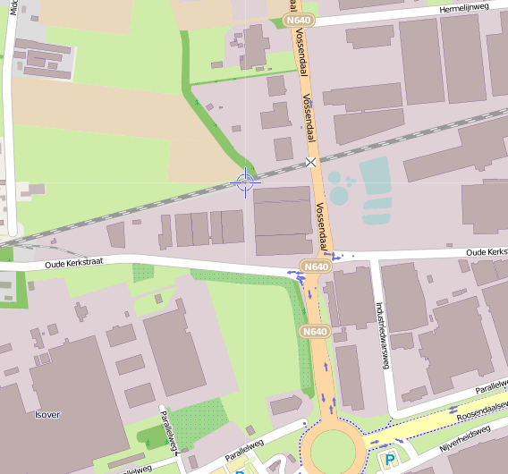
PGO-contractgebied | 20
Kunstwerknummer | KW20-122-0011
Kunstwerknaam | Spoorviaduct / Duiker bij Vossendaal
Waterbeheerder | Provincie NB / Waterschap Brabantse Delta
Emplacement | Bd -Rsd
Lijn- / Geocode | 122
Kilometrering (km) | 11.665
RDX / RDY - coördinaten | 101002.00, 398087.00
Bouwjaar | 1984
Renovatie | -
Baanclassificatie (baanurgentie) | Hoog
Functie | Ongelijkvloerse kruising (spoorbrug) / constructieve duiker
Foto kunstwerk
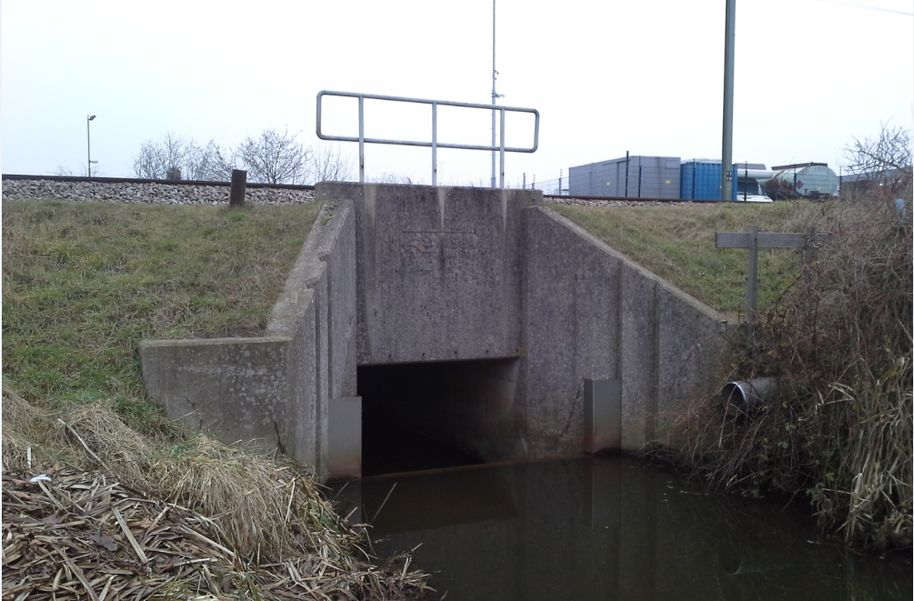

Kenmerken kunstwerk
Lengte (origineel, na renovatie) | Lg. Frontwand: 2,0 + 2x0,3 = 2,60m. (// as spoor) |  | Constructietype | Spoorviaduct tbv watergang (constr. duiker), gewapend beton gefundeerd op staal met stootplaten; Statisch onbepaald
Breedte (origineel, na renovatie) | Totaal 12,0 + 2x0,3 = 12,6 m. (┴ as spoor)
Constructiehoogte (BS tot OK dek) | 2,093 m. |  | Elektrificatie (V) | 1500V DC
Dekdikte (excl. Verharding) | Vast/Variabel | 0,30 m. | Montering en dektype | Plaatvormige dekconstructie
Aantal overspanningen | 1 st. |  | Aantal dekken | 1 stuk | Materiaal | In-situ beton, gewapend
Lengte hoofdoverspanning | Inw/uitw | 2,0m. (dagmaat) / 2,6m. | Type oplegging | Geen, portaalvorm. | Aantal: | -
Lengte zij-overspanningen | N.v.t. | - | Voegovergang | Geen | Type | -
Betonkwaliteit | B22,5 (conform stat. berekening) |  | Aantal sporen | 2 st. | Hoh afstand: | 3,60 m.
Staalkwaliteit (wapening) | FeB400 (conform stat. berekening) |  | Scheve kruising | Nee | Graden | ca. 90ᵒ
Doorvaart hoogte/-breedte | Hoogte 1,50m ; Breedte 2,00m. |  | Materiaal leuning | Staal, thermisch verzinkt, leuning naast onderh.pad op frontwand
Dimensies balkrooster (lxbxh) | N.v.t. (geen balkrooster)
Beoordeling Constructieve Veiligheid
Ontwerpnorm | Onbekend; vermoedelijk NEN1008/VOSB1963 |  | Overige belastingen
Ontwerpbelasting | Onbekend; Vermoedelijk spoorbel. cf VOSB1963 Laststelsel conform VOSB-stelsel 150/250/270 |  | Ballastbed / Dir. spoorstaaf bevestiging | Doorgaand ballastbed | Dikte (in m.) | 0,60 m.
Ontwerpsnelheid | Onbekend: baanvaksnelheid t.p.v. KW 140 km/h (cf. SAP basiskaart) |  | Gronddekking | Ja, gronddekking | Dikte (in m.) | 1,20 m.
Wapeningsconfiguratie bekend? | Nee, geen wapeningstekening |  | Uitbreidingen | Duiker functioneert ook als een stuw, zie risicoaspect 'Waterhuishouding'
 | Tijdens het archiefonderzoek zijn enkele gegevens gevonden (statische berekening en bestekstekening) waaruit de ontwerpnormen van KW20-122-0011 - Spoorviaduct nabij Vossendaal (Etten-Leur) km11,665 bekend worden. In de gevonden statische berekening wordt niet de genoemd welke ontwerpnorm voor de spoorbelastingen is aangehouden. Gezien het bouwjaar 1984 conform de gevonden bestekstekening is hoogstwaarschijnlijk de spoorbelasting conform ontwerpnorm NEN1008/VOSB 1963 aangehouden. Voor een beschouwing van de constructieve veiligheid wordt verwezen naar het rapport van ProRail RAP 00115 met titel 'Spoorbelastingen op bruggen, verleden tot heden (2009)', versie 001, datum van kracht 01-04-2009. In deze rapportage is een vergelijking, middels equivalente Qm en Qv-lijnen, opgesteld van alle normen en spoorbelastingen uit het verleden tot tot 2009. De vigerende spoorbelastingen volgens de Eurocode zijn nog niet in RAP00115 opgenomen. Als ontwerpnorm VOSB1963 als ontwerpnorm wordt aangehouden, dan valt te concluderen: Bij een overspanning van ca. 2,3 m is de spoorbelasting conform de V.O.S.B. 1963 de maatgevende ontwerpbelasting. Hoe de vigerende spoorbelastingen zicht verhouden tot deze Qm- en Qv-lijnen is nog onbekend. De onbekendheid van de ontwerpbelastingen vormt een risico t.a.v. de constructieve veiligheid.
Risicoprofiel / risicoaspecten | Risicoprofiel o.b.v. bureaustudie | Risicoprofiel na opname (januari 2017) | Toelichting op beoordeling risicoaspecten (resultaat opname)
Leeftijd kunstwerk |  |  | De leeftijd van het spoordek bedraagt in 2017 ruim 33 jaar (bouwjaar 1984).
Constructieve veiligheid |  |  | Zie opmerking t.a.v. constructieve veiligheid hierboven.
Aantastingen / Schades |  |  | Duiker inwendig niet opgenomen, inw. staat onbekend, ook uit inspectie 1998 blijkt dat duiker toen ook niet inwendig is opgenomen. De onbekendheid van de inwendige staat leidt tot verhoogd risico (vandaar geel). Echter, geen zichtbare aanwijzingen geconstateerd op aanwezigheid aantastingen/schades die leiden tot verhoogd risico.
Lekkage |  |  | Monoliete constructie, lekkage niet erg aannemelijk, echter inwendige conditie onbekend (zie opm. hierboven).
Waterhuishouding |  |  | Door vrij grote waterdoorvoer mogelijk een verhoogde risico's voor ontgronding bij in- en uitgang. Tijdens buitenopname geen verhoogde risico's, verzakkingen of vervormingen waargenomen.
Oplegging dek | N.v.t. | N.v.t. | Geen opleggingen, spoordek monoliet verbonden aan wanden. KW betreft een monoliete constructie.
Voegovergang / dilatatievoegen | N.v.t. | N.v.t. | Geen voegovergangen, spoordek monoliet verbonden aan wanden. KW betreft een monoliete constructie.
Overgang kunstwerk-aardebaan |  |  | Stootplaten aanwezig, geen visuele onregelmatigheden waargenomen in de spoorbaan.
Aanrijding constructie | N.v.t. | N.v.t. | Kleine watergang door KW, aanrijding of aanvaring KW n.v.t.
Arbo-veiligheid (V&G / VGM) |  |  | Geen duidelijke zichtbare afscheiding tussen spoorbaan en onderhoudspad, zie opm. na opname, verhoogd risico
Aanvullende (specifieke) risicoaspecten
Leuning (conditie/conservering) |  |  | De leuningen verkeren in een redelijke staat (geen ondersabelingen), geen verhoogde risico's waargenomen.
Grondkerende constructies |  |  | Zie risicoaspect 'Waterhuishouding'. Geen vervormingen, scheefstanden of verzakkingen geconstateerd, risico laag.
Opmerkingen na opname kunstwerk januari 2017
Het kunstwerk verkeert in een goede conditie, zowel constructief als beheertechnisch. Het kunstwerk is licht aangetast met algaanslag en is klimatologisch verweerd. Stootplaten zijn aanwezig. In de spoorbaan zijn visueel geen onregelmatigheden waargenomen, er zijn ook geen aanwijzingen dat het spoor juist voor- of achter het kunstwerk regelmatig wordt 'gestopt'. Wel valt op dat er geen duidelijke zichtbare visuele afscheiding aanwezig is tussen de spoorbaan en het passeerpad juist op de 2,50m. grens. Hierdoor is het mogelijk dat spoorbevoegd personeel onbedoeld binnen het PVR kan komen indien zij op het passeerpad/onderhoudspad lopen. Dit leidt tot een verhoogd risico t.a.v. Arbo-veiligheid/V&G. Geadviseerd wordt t.p.v. het kunstwerk op de 2,50m-grens tussen de spoorbaan en het onderhoudspad een menskerende permanente fysieke afscheiding te plaatsen. De duiker is niet van binnen opgenomen i.v.m. veiligheid (duiker opgenomen door alleengaande inspecteur). Duiker was toegankelijk qua waterdiepte in de duiker (ca. 10-15cm) en lichte stroomsnelheid, echter vanwege algaanslag bodem duiker zeer glad. Gezien de staat van de betonconstructie zijn er geen vermoedens of zichtbare aanwijzingen dat de inwendige conditie van de duiker t.a.v. aantastingen/schades tot een verhoogd risico leidt. Door het ontbreken van een dilatatie is het risico aanwezig (realistisch risico) dat de duiker (dek, wanden en wellicht ook duikervloer) halverwege de lengte is gescheurd a.g.v. krimp. Deze krimpscheur kan watervoerend zijn met kalafzetting en roestuitbloei. De leuningen langs het onderhoudspad verkeren in een redelijke conditie. Verder zijn er geen noemenswaardige gebreken geconstateerd die leiden tot een verhoogd risico t.a.v. de top10 risicoaspecten.
Documentatie
SAP basiskaart algemeen | 10592532 - SAP basiskaart algemeen.xlsx |  | Tekeningen | 519754 Bestektekening.pdf
Berekeningen | 000406568 Berekening.PDF
Bestek | Geen |  | Inspecties | 519752 Inspectierapport Duiker Vossendaalsestraat dec_1998.pdf

Advies
1) Nader onderzoek naar constructieve veiligheid is o.b.v. leeftijd, constructietype en geen geconstateerde mechanische of constructieve schadepatronen op korte termijn niet direct noodzakelijk. Op de middel lange termijn kunstwerk (5- tot 7-jaar) wordt geadviseerd een globale beschouwing te doen nadat ProRail de Qm- en Qv-lijnen van de spoorbelastingen conform de huidige vigerende Eurocode heeft uitgewerkt.
2) Aanbrengen permanente fysieke afscheiding op de '2,50m'-grens tussen spoorbaan en onderhoudspad aan weerszijden van de spoorbaan t.p.v. KW (effectieve lengte 6 - 8m.)
3) Nader inspecteren inwendige conditie duiker, niet direct noodzakelijk echter om risico uit te sluiten wordt deze maatregel geadviseerd. Inspectieniveau CUR117 - B2 (toestandsinspectie)

